החלפת מדינההחלפת מטבע (נאור)
תנאי מקדים: תהיה באתר אסוס (לא משנה איזה עמוד באתר)
# | תיאור הבדיקה | צעדים | תוצאה צפויה | תוצאה בפועל | נתוני בדיקה | עבר/נכשל
בדיקות פונקציונליות
1 | תפריט אפשרות החלפת מדינה/החלפת מטבע נפתח | 1.לחץ על כפתור של דגל המדינה בצד הימני עליון של הדף | נפתח תפריט אפשרות החלפת מדינה/החלפת מטבע | נפתח תפריט אפשרות החלפת מדינה/החלפת מטבע |  | עבר
2 | הדגל של כול מדינה נכון | 1.לחץ על כפתור של דגל המדינה בצד הימני עליון של הדף 2. פתח את התפריט מתחת לכיתוב Shop In 3. בחר מדינה 4.לחץ על Update Prefrences | הדגל בצד הימני העליון של הדף השתנה לדגל של המדינה שבחרנו | לא כול הדגלים תואמים לדגלי המדינה. (Martinique ו- Cayman Islands שונים) | בדוק את הדגלים של כול המדינות ברשימה | נכשל
3 | לכול המדינות יש מספר אופציות להחלפת מטבע (חוץ מהמדינות הרשומות בנתוני הבדיקה) | 1.לחץ על כפתור של דגל המדינה בצד הימני עליון של הדף 2. פתח את התפריט מתחת לכיתוב Shop In 3. בחר מדינה 4. וודא שבתפריט הCurrency יש לפחות סוג מטבע אחד | בכול המדינות שנבדקו יש לפחות סוג מטבע אחד (חוץ מהמדינות שרשומות בנתוני הבדיקה) | בכול המדינות שנבדקו יש לפחות סוג מטבע אחד (חוץ מהמדינות שרשומות בנתוני הבדיקה) | •USD: Belarus, Mexico, Puerto Rico, United States, Virgin Islands, U.S •EUR: Andorra, Austria, Germany, Ireland, Monaco, Netherlands, New Caledonia, San Marino, Spain •GBP: Falkland Islands, Gibraltar, United Kingdom •DKK: Denmark •NZD: New Zealand •SGD: Singapore •SEK: Sweden | עבר
4 | החלפת סוג המטבע מחליפה את המטבע בדף המוצר | 1.לחץ על כפתור של דגל המדינה בצד הימני עליון של הדף 2. פתח את התפריט מתחת לכיתוב Shop In 3. בחר מדינה עם כמה סוגי מטבע 4. פתח את התפריט מתחת לכיתוב Currency 5. בחר מטבע מהרשימה לחץ Update Prefrences 6. הכנס לדף של מוצר אקראי | המטבע בדף המוצר השתנה למטבע שבחרנו | המטבע בדף המוצר השתנה למטבע שבחרנו | בדוק עם מספר סוגי מטבעות | עבר
5 | השפה,מטבע והדגל מתעדכנים בהתאם למדינה בתתפריט המדינות בתחתית הדף | 1. גלול לתחתית הדף 2. מצא את תפריט המדינות בצד ימין 3. בחר את אחד מהדגלים בתפריט 4. בתפריט שנפתח לחץ על כפתור Update Preferences 5. הכנס לדף מוצר אקראי 6. וודא שהשפה התחלפה לשפה של המדינה שבחרנו 7. וודא שהמטבע התחלף למטבע של המדינה שבחרנו 8. וודא שהדגל בצד ימין העליון של הדף התחלף לדגל של המדינה שבחרנו | המטבע, שפה והדגל בצד ימין העליון של הדף השתנו לפי המדינה שבחרנו | המטבע, שפה והדגל בצד ימין העליון של הדף השתנו לפי המדינה שבחרנו | 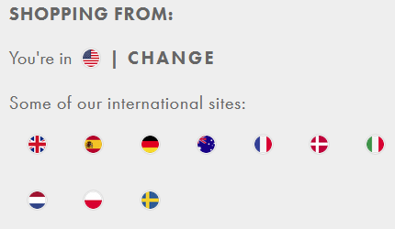 | עבר
6 | המדינה הנוכחית מתחלפת עם המדינה החדשה שבחרנו מהתפריט | 1. גלול לתחתית הדף 2. מצא את תפריט המדינות בצד ימין 3. בחר את אחד מהדגלים בתפריט 4. בתפריט שנפתח לחץ על כפתור Update Preferences 5. גלול שוב לתחתית הדף 6. מצא את תפריט המדינות בצד ימין 7. וודא שהמדינה שהייתה לנו מקודם נוספה לרשימה והמדינה שבחרנו נמצאת ליד הכיתוב "You're In" | דגל המדינה ליד כיתוב הYou're In מתחלף מהדגל הישן לדגל החדש שבחרנו והדגל הישן מתווסף חזרה לרשימה | דגל המדינה ליד כיתוב הYou're In מתחלף מהדגל הישן לדגל החדש שבחרנו והדגל הישן מתווסף חזרה לרשימה | 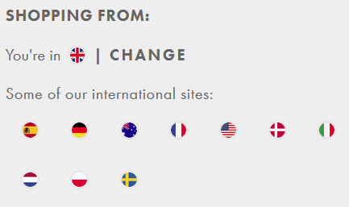 | עבר
בדיקות GUI
7 | כאשר מעבירים את הסמן מעל כפתור הדגל נוצר עיגול כחול מסביב לדגל | העבר את סמן העכבר על התמונה של הדגל בצד ימין העליון של האתר | נוצר עיגול כחול מסביב לכפתור הדגל כאשר מעבירים את הסמן מעל הכפתור | נוצר עיגול כחול מסביב לכפתור הדגל כאשר מעבירים את הסמן מעל הכפתור |  | עבר
8 | כול המדינות בתפריט הדגלים התחתון יש עיגול כחול מסביבים | 1. גלול לתחתית הדף 2. מצא את תפריט המדינות בצד ימין 3. העבר את סמן העכבר על אחד מהדגלים 4. וודא שנוצר עיגול כחול מסביב לכפתור הדגל | נוצר עיגול כחול מסביב לכפתור הדגל כאשר מעבירים את הסמן מעל הכפתור | נוצר עיגול כחול מסביב לכפתור הדגל כאשר מעבירים את הסמן מעל הכפתור |  | עבר
9 | האם כפתור הדגל נוח ללחיצה ברזולוציות גבוהות (מעל 1920x1080) | 1.שנה את רזולוציית המסך ל־2560x1440 או גבוהה יותר | כפתור הדגל גדל בהתאם לרזולוציה | כפתור הדגל נהיה קטן ולא נוח ללחיצה ככול שהרזולוציה גדלה | 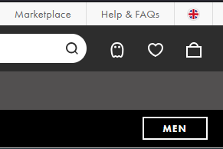 | נכשל
10 | וודא ששמות המדינות רשומות כמו שצריך | 1.לחץ על כפתור דגל המדינה בצד הימני עליון של הדף 2. פתח את התפריט מתחת לכיתוב Shop In 3. וודא ששם המדינה תקין | שם המדינה תקין | שם המדינה תקין | וודא שהשמות של כל המדינות תקינים | עבר
11 | וודא שאפשרויות התשלום מוצגות בחלון החלפת המדינה | 1.לחץ על כפתור דגל המדינה בצד הימני עליון של הדף 2. וודא שמוצגות כול אפשרויות התשלום מתחת לתפריט בחירת המדינות Shop In | כול אפשרויות התשלום מוצגות | כול אפשרויות התשלום מוצגות | 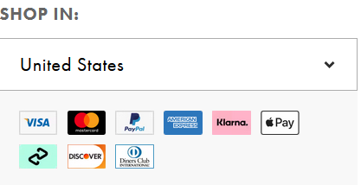 | עבר

ביקורות למוצרים (נאור)
תנאי מקדים: משתמש מחובר לאתר ASOS ונמצא בדף של המוצר שהוא רכש כותרת (Title): מינימום 20 תווים, מקסימום 200 תווים ביקורת (Review): מינימום 20 תווים, מקסימום 500 תווים
# | תיאור הבדיקה | צעדים | תוצאה צפויה | תוצאה בפועל | נתוני בדיקה | עבר/נכשל
1 | Smoke | 1. גלול למטה עד שתגיע לביקורות 2. לחץ על Write Review 3. בחר בין כוכב אחד ל5 כוכבים (דירוג) 4. רשום כותרת לביקורת (Title) 5. רשום ביקורת 6. הוסף תמונות 7.דרג את האיכות (Quality) 8. דרג את איכות את התמורה (Value) 9. לחץ על Post Review | נוספה ביקורת לדף המוצר | נוספה ביקורת לדף המוצר | בדוק בדפדפנים Firefox, Edge ו-Chrome | עבר
בדיקות פונקציונליות
2 | האם אפשר לפרסם ביקורת ריקה | 1. גלול למטה עד שתגיע לביקורות 2. לחץ על Write Review 3. אל תמלא את הפרטים 4. לחץ על Post Review | הביקורת לא נוספה כי הטופס לא מולא | הביקורת לא נוספה כי הטופס לא מולא |  | עבר
3 | האם אפשר להשים מ1 עד 5 כוכבים בביקורת | 1. גלול למטה עד שתגיע לביקורות 2. לחץ על Write Review 3. בחר בין כוכב אחד ל5 כוכבים (דירוג) 4. רשום כותרת לביקורת (Title) 5. רשום ביקורת 6. הוסף תמונות 7.דרג את האיכות (Quality) 8. דרג את איכות את התמורה (Value) 9. לחץ על Post Review | נוספה ביקורת לדף המוצר עם מספר כוכבים (דירוג) מסויים | נוספה ביקורת לדף המוצר עם מספר כוכבים (דירוג) מסויים | דרג כוכב (דירוג) אחד ולחץ על Post Review. עשה זאת עם 2,3,4 ו5 כוכבים | עבר
4 | בדיקה האם אפשר להשים 0 כוכבים בביקורת | 1. גלול למטה עד שתגיע לביקורות 2. לחץ על Write Review 3. אל תבחר כוכבים (דירוג) 4. רשום כותרת לביקורת (Title) 5. רשום ביקורת בין 20 ל254 תווים 6. הוסף תמונות 7.דרג את האיכות (Quality) 8. דרג את איכות את התמורה (Value) 9. לחץ על Post Review | הביקורת לא נוספה כי חייב מינימום כוכב אחד | הביקורת לא נוספה כי חייב מינימום כוכב אחד |  | עבר
5 | האם אפשר להשים רק כוכבים בביקורת | 1. גלול למטה עד שתגיע לביקורות 2. לחץ על Write Review 3. בחר כוכב אחד (דירוג) 4. לחץ על Post Review | הביקורת לא נוספה כי חייב למלא את כול הפרטים | הביקורת לא נוספה כי חייב למלא את כול הפרטים |  | עבר
6 | רשימת ביקורת עם תווים שחורגים מהגבולות | 1. גלול למטה עד שתגיע לביקורות 2. לחץ על Write Review 3. בחר בין כוכב אחד ל5 כוכבים (דירוג) 4. רשום כותרת לביקורת (Title) 5. רשום ביקורת עם מספר תווים 6. הוסף תמונות 7.דרג את האיכות (Quality) 8. דרג את איכות את התמורה (Value) 9. לחץ על Post Review | הביקורת לא נוספה כי המספר תווים בביקורת חורג מהגבולות (בין 20 ל500 תווים) | הביקורת לא נוספה כי המספר תווים בביקורת חורג מהגבולות (בין 20 ל500 תווים) | רשום ביקורת עם 0 תווים,19 תווים ו501 תווים | עבר
7 | רשימת כותרת עם תווים שחורגים מהגבולות | 1. גלול למטה עד שתגיע לביקורות 2. לחץ על Write Review 3. בחר בין כוכב אחד ל5 כוכבים (דירוג) 4. רשום כותרת לביקורת (Title) 5. רשום ביקורת עם מספר תווים 6. הוסף תמונות 7.דרג את האיכות (Quality) 8. דרג את איכות את התמורה (Value) 9. לחץ על Post Review | הביקורת לא נוספה כי המספר התווים בכותרת חורג מהגבולות (בין 20 ל200 תווים) | הביקורת לא נוספה כי המספר התווים בכותרת חורג מהגבולות (בין 20 ל200 תווים) | רשום כותרת עם 0 תווים,19 תווים ו201 תווים | עבר
8 | דירוג איכות (Quallity) המוצר בין 1 ל5 | 1. גלול למטה עד שתגיע לביקורות 2. לחץ על Write Review 3. בחר בין כוכב אחד ל5 כוכבים (דירוג) 4. רשום כותרת לביקורת (Title) 5. רשום ביקורת עם מספר תווים 6. הוסף תמונות 7.דרג את האיכות (Quality) 8. דרג את איכות את התמורה (Value) 9. לחץ על Post Review | נוספה ביקורת לדף המוצר | נוספה ביקורת לדף המוצר | דרג את האיכות (Quality) בדרגות 1-5 | עבר
9 | דירוג איכות המוצר (Quallity) 0 | 1. גלול למטה עד שתגיע לביקורות 2. לחץ על Write Review 3. בחר בין כוכב אחד ל5 כוכבים (דירוג) 4. רשום כותרת לביקורת (Title) 5. רשום ביקורת עם מספר תווים 6. הוסף תמונות 7.אל תדרג את האיכות (Quallity) 8. דרג את איכות את התמורה (Value) 9. לחץ על Post Review | הביקורת לא נוספה כי חייב לדרג את האיכות (Quallity) | הביקורת לא נוספה כי חייב לדרג את האיכות (Quallity) |  | עבר
10 | דירוג התמורה בין 1 ל5 | 1. גלול למטה עד שתגיע לביקורות 2. לחץ על Write Review 3. בחר בין כוכב אחד ל5 כוכבים (דירוג) 4. רשום כותרת לביקורת (Title) 5. רשום ביקורת עם מספר תווים 6. הוסף תמונות 7.דרג את האיכות (Quallity) 8. דרג את איכות את התמורה (Value) 9. לחץ על Post Review | נוספה ביקורת לדף המוצר | נוספה ביקורת לדף המוצר | דרג את התמורה (Value) בדרגות 1-5 | עבר
11 | דירוג התמורה 0 | 1. גלול למטה עד שתגיע לביקורות 2. לחץ על Write Review 3. בחר בין כוכב אחד ל5 כוכבים (דירוג) 4. רשום כותרת לביקורת (Title) 5. רשום ביקורת עם מספר תווים 6. הוסף תמונות 7.אל תדרג את האיכות (Quallity) 8. אל תדרג את איכות את התמורה (Value) 9. לחץ על Post Review | הביקורת לא נוספה כי חייב לדרג את התמורה (Value) | הביקורת לא נוספה כי חייב לדרג את התמורה (Value) |  | עבר
12 | סינון ביקורות לפי מספר כוכבים | 1. גלול למטה על שתגיע לביקורות 2. לחץ על כפתור View all reviews 3.לחץ על X stars בשביל לסנן 4. וודא כי כול הביקורות רק עם מספר הכוכבים הנדרש | כול הביקורות עם מספר הכוכבים הנדרש | כול הביקורות עם מספר הכוכבים הנדרש | בדוק לפי מספר כוכבים 1 עד 5 (1-5 stars) | עבר
13 | אם כפתור Read More בביקורת עובד | 1. גלול למטה על שתגיע לביקורות 2. לחץ על כפתור View all reviews 3.חפש ביקורת עם כפתור Read More 4. לחץ על כפתור Read More 5.וודא שהטקסט המלא של הביקורת מוצג וכפתור הRead More נעלם | הביקורת המלאה מוצגת וכפתור Read More נעלם | הביקורת המלאה מוצגת וכפתור Read More נעלם | 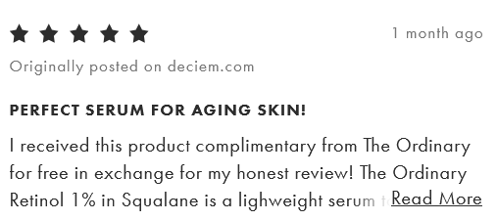 | עבר
14 | אם כפתור View all reviews | 1. גלול למטה על שתגיע לביקורות 2. לחץ על כפתור View all reviews | נפתח חלון שמראה את הביקורות | נפתח חלון שמראה את הביקורות |  | עבר
15 | אם כפתור View More בדף הביקורות עובד | 1. גלול למטה על שתגיע לביקורות 2. לחץ על כפתור View all reviews 3.גלול למטה עד שתגיע לכפתור View More 4. לחץ על כפתור View More 5. וודא שמספר הביקורות שנוספו תואם למספר הביקורות שרשום שאתה צופה בהם | נוספו עוד ביקורות ומספר הביקורות שנוספו תואם לסה"כ שרשום | נוספו עוד ביקורות ומספר הביקורות שנוספו תואם לסה"כ שרשום | 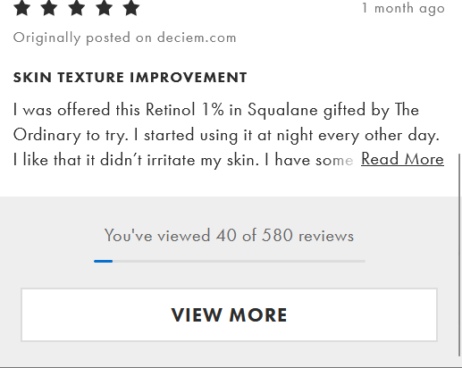 | עבר
16 | לחיצה על דירוג הכוכבים בדף המוצר מובילה לביקורות | 1.אתר את דירוג הכוכבים המוצג ליד שם המוצר 2. לחץ על דירוג הכוכבים | הדף יגלול לתחתית, שם יופיעו הביקורות של המשתמשים על המוצר | הדף יגלול לתחתית, שם יופיעו הביקורות של המשתמשים על המוצר | 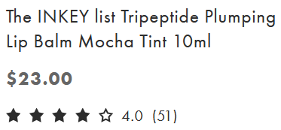 | עבר
17 | שהביקורות מוצגות מהחדש לישן | 1. גלול למטה על שתגיע לביקורות 2. לחץ על כפתור View all reviews 3. לחץ על כפתור View More במידה וקיים כדי לצפות בכול הביקורות 4. וודא שהביקורות מוצגות מהחדש לישן (הביקורות הישנות יהיה בתחתית הדף) | הביקורות מוצגות מהחדש לישן | הביקורות מוצגות מהחדש לישן |  | עבר
בדיקות GUI
18 | מספר הכוכבים בדירוג מופיעים בצבע הנכון (דירוג 2 = שני כוכבים בצבע שחור) | 1. גלול למטה עד שתגיע לביקורות או הסתכל על דירוג הכוכבים בתחילת הדף 2. וודא שמספר הכוכבים בדירוג תואם למספר הכוכבים בתצוגה | מספר הכוכבים השחורים תואם לדירוג המוצר | מספר הכוכבים השחורים תואם לדירוג המוצר |  | עבר
19 | כאשר מעבירים את הסמן מעל כפתור View all reviews רקע הכפתור משתנה לאפור | 1. גלול למטה על שתגיע לביקורות 2. העבר את סמן העכבר מעל כפתור View all reviews 3. וודא שרקע הכפתור משתנה לצבע אפור | רקע כפתור View all reviews משתנה לצבע אפור כאשר מעבירים עליו את סמן העכבר | רקע כפתור View all reviews משתנה לצבע אפור כאשר מעבירים עליו את סמן העכבר |  | עבר
20 | מתקבלת הודעת שגיאה כאשר מנסים לשלוח ביקורת לא תקינה | 1. גלול למטה עד שתגיע לביקורות 2. לחץ על Write Review 3. לחץ על Post Review | מתקבלות הודעות שגיאה מתאימות ליד כול שדה שחסר בו את המידע | מתקבלות הודעות שגיאה מתאימות ליד כול שדה שחסר בו את המידע |  | עבר
21 | צבע הכוכבים של כתיבת הביקורות משתנה בהתאם לכמות הכוכבים | 1. גלול למטה עד שתגיע לביקורות 2. לחץ על Write Review 3. בשדה של דירוג הכוכבים העבר את סמן העכבר על הכוכבים 4. וודא שהכוכב המסומן והכוכבים שלפניו נצבעים בצבע שאמור להיות | צבע הכוכב המסומן והכוכבים שלפניו תואמים בצבע | צבע הכוכב המסומן והכוכבים שלפניו תואמים בצבע | העבר את סמן העכבר על כול הכוכבים | עבר
22 | תיאור הדירוג משתנה בהתאם לכמות מספר הכוכבים שנבחרו | 1. גלול למטה עד שתגיע לביקורות 2. לחץ על Write Review 3. בשדה של דירוג הכוכבים העבר את סמן העכבר על הכוכבים 4. וודא שהדירוג הרשום בצד ימין לכוכבים תואם למספר הכוכבים המסומן | הדירוג הרשום תואם למספר הכוכבים | הדירוג הרשום תואם למספר הכוכבים | ללא סימון - Click to rate! כוכב אחד - Poor שני כוכבים - Fair שלוש כוכבים - Average ארבעה כוכבים - Good חמישה כוכבים - Excellent | עבר

צפייה בקטלוג (משה)
תנאי מקדים להיות מחובר לאתר asos.com
# | תיאור הבדיקה | צעדים | תוצאה צפויה | תוצאה בפועל | נתוני בדיקה | עבר/נכשל
1 | בדיקת קטלוג | 1.להתחבר למשתמש שלך 2.לגלול על ה'קטלוג' וללחוץ עליו | נפתח עמוד/חלון של מוצרים בקטלוג | נפתח הקטלוג |  | עבר
2 | אם אפשר ללחוץ על פריטים בקטלוג ולהעביר לסל קנייה | 1.ללחוץ על מוצר ולראות אם מגיב 2. לנסות להעביר את המוצר לסל הרכישה | שהפריט יעבור לסל הקנייה | הפריט הועבר לסל הקנייה |  | עבר
3 | חיפוש ב-search bar למציאת פריט בקטלוג | 1.ללחוץ על ה search bar 2. לכתוב שם של פריט 3.ללחוץ Enter/ללחוץ על האייקון של הזכוכית מגדלת | החיפוש אחר הפריט נמצא ונפתח הפריט בתוך הקטלוג | נפתח הקטלוג ומראה את הפריט שחיפשו |  | עבר
4 | בדיקת אייקון של הקטלוג 'clothing' | 1.להעביר את העכבר מעל אייקון 'Clothing' 2.ללחוץ על האייקון 3.להמשיך ולראות שלוקח אותך לדף הרצוי | שבלחיצת האייקון זה יפתח/יעביר אותך ל- דף/עמוד עם פריטים הדומים לכותרת | נפתח הדף/עמוד הרצוי | נפתח תת חלון | עבר
5 | בדיקת אייקון של הקטלוג 'sale' | 1.להעביר את העכבר מעל אייקון 'sale' 2.ללחוץ על האייקון 3.להמשיך ולראות שלוקח אותך לדף הרצוי | שבלחיצת האייקון זה יפתח/יעביר אותך ל- דף/עמוד עם פריטים שכולם בהנחה | נפתח הדף/עמוד הרצוי |  | עבר
6 | בדיקת אייקון 'mens' | 1.ללחוץ על האייקון 'mens' | לחיקצת האייקון יעביר אותי לדף של מוצרים לגבר | נפתח הדף הרצוי |  | עבר
7 | בדיקת אייקון 'accessories' | 1.להעביר את העכבר מעל האייקון 'accessories' 2.ללחוץ על האייקון 3.לראות שזה פותח חלונות רבים של 'accessories' 4. להמשיך לדף הנפתח | לחיקצת האייקון יעביר אותי לדף של מוצרים רבים | נפתח הדף הרצוי |  | עבר
8 | בדיקת מחיר מהיקר לנמוך | .1 לבחור איזשהו קטגוריה 2.ללחוץ על 'sort' לבחור 'price high to low' 3.לראות שאכן זה מראה מחירים מהיקר לנמוך | לחיצת הבחירה של price high to low מציג את המחירים היקרים יותר של אותו קטגוריה |  |  | עבר
9 | בדיקת הכפתור של מידה | 1. לבחור קטגוריה 2. ללחוץ על 'Size' להכניס מידה 3.ללחוץ enter או על המידה הרצויה 4. לראות שאכן מציג רק את המידות המבוקשות | לחיצת הכפתור 'Size' ובחירת מידה יציג רק את המידות המבוקשות |  |  | עבר
10 | בדיקת product details של פריט בקטלוג | .1 לבחור אישזהו פריט בקטלוג 2. ללחוץ על אותו פריט 3. לגלול ליד אותו פריט ולבדוק האם מופיע נתוני הפריט | בעת בחירת פריט מהקטלוג יהיה אפשרי לראות את הנתונים של המוצר |  | 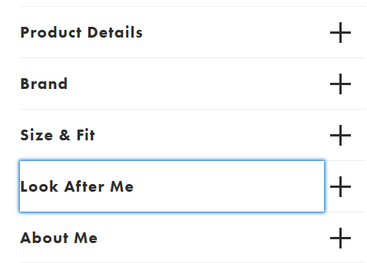 | עבר
11 | בדיקת תת קטגוריות/סימניות של הקטלוג | .1 אחרי שנבחרו כמה קטגוריות בקטלוג 2. לנסות ללחוץ על אחד מן התת סימניות 3. לראות שאכן הם פועלים ולוקחים למקום הנכון | בעת לחיצה על כפתור תת קטגורית זה אכן לוקח אותך למקום הרצוי ( ראה את המסומן בצהוב בנתוני בדיקה) |  |  | עבר
12 | בדיקת סרטון בדף הראשי | 1.להכנס לאתר asos.com 2.לגלול קצת למטה ולבדוק אם הסרטון פועל אוטומתית | בעת כניסה לאתר בדף הראשי סרטון 'Fashion' אמור לפעול אוטומטי |  |  | עבר
13 | בדיקת כפתור Marketplace | 1.ללחוץ על כפתור marketplace 2.לבחור קטגוריה מתוך מה שמופיע 3.לראות שזה פותח לך דף חדש של asos_marketplace | בעת לחיצה על קטגוריה מתוך הכפתור Marketplace זה אמור לפתוח דף חדש(תת אתר של asos) |  |  | עבר
בדיקות GUI
1 | בדיקת התמונה(image) של מוצר שזז | 1. להעביר את עכבר על מוצר 2.לשים לב האם המוצר מגדיל את התמונה 3.להוריד את העכבר ולראות אם התמונה חזרה למצבה הרגיל | שהמוצר מוגדל שמעבירים עליו את העכבר(Cursor) וחוזר למצבו הרגיל שמורידים את העכבר ממנו | התמונה גדלה וחוזרת לעצמה כראוי |  | עבר
2 | בדיקת האייקונים שהם כתובים נכון וברור | .1 להעביר את העכבר מעל אייקונים ולראות שהם מודגשים כאשר מעבירים את העכבר עליהם | שהנראות של האייקונים נראה קריא ותקין | האייקונים קריאים ועובדים כראוי |  | עבר
3 | בדיקת zoom לתמונה בקטלוג | 1.לבחור פריט אם תמונה 2.להעביר את העבר מעל התמונה 3.לבדוק אם אפשר לעשות zoom על התמונה | שיהיה אפשרי לעשות zoom(הגדלה) על התמונה שנבחרה |  |  | עבר
בדיקות שימושיות
1 | פתיחת קטלוג | לבדוק אם האייקונים נגישים ללקוח בצורה קריאה וברורה | האייקונים מוצגים בצורה ברורה | האייקונים אכן מוצגים בצורה ברורה |  | עבר
2 | בדיקת חלון חיפוש-search bar | 1. לחץ על ה Search bar 2. הקלד שם של מוצר 3. המתן להופעת מוצרים זהים לשם המוצר ברשימה | חלון החיפוש קל לשימוש ומעביר למקום הרצוי | חלון החיפוש קל לשימוש ולוקח את הלקוח למקום הרצוי |  | עבר
3 | tool bar בדיקת | 1. להעביר את העכבר מעל האייקונים ולבדוק אם מתבצעת הארה 2. לחיצה על אייקון ולבדוק אם הוא לוקח אותך לדף הרצוי | שהאייקון מואר ולוקח לדף הרצוי | האייקונים אכן נהיים מוארים ולוקחים לדף הרצוי |  | עבר
בדיקת תאימות
1 | לפתוח את האתר asos בדפדפנים שונים ולבדוק שהקטלוג מוצג בכל פלטפורמה | .1 לפתוח Firefox 2. לפתוח את האתר asos 3. לפתוח את הקטלוג | שהקטלוג נפתח כראוי בדפדפן | הקטלוג אכן נפתח כראוי |  | עבר
2 | לפתוח את האתר asos בדפדפנים שונים ולבדוק שהקטלוג מוצג בכל פלטפורמה | .1 לפתוח Windows Edge 2. לפתוח את האתר asos 3. לפתוח את הקטלוג | שהקטלוג נפתח כראוי בדפדפן | הקטלוג אכן נפתח כראוי |  | עבר
3 | לפתוח את האתר asos בדפדפנים שונים ולבדוק שהקטלוג מוצג בכל פלטפורמה | .1 לפתוח Chrome 2. לפתוח את האתר asos 3. לפתוח את הקטלוג | שהקטלוג נפתח כראוי בדפדפן | הקטלוג אכן נפתח כראוי |  | עבר
4 | לפתוח את האתר asos בדפדפנים שונים ולבדוק שהקטלוג מוצג בכל פלטפורמה | .1 לפתוח Safari 2. לפתוח את האתר asos 3. לפתוח את הקטלוג | שהקטלוג נפתח כראוי בדפדפן | הקטלוג אכן נפתח כראוי |  | עבר

בדיקת מלאי (משה)
תנאי מקדים: להיות באתר asos
# | תיאור הבדיקה | צעדים | תוצאה צפויה | תוצאה בפועל | נתוני בדיקה | עבר/נכשל
1 | לבדוק אם אפשר להזמין פריט שלא נמצא במלאי | 1.ללחוץ על פריט 2. לחפש פריט שרשום עליו 'out of stock' 3.לנסות להזמין את הפריט | שלא יהיה אפשרי להזמין פריט שלא במלאי | אין אפשרות להזמין פריט ש-' Out of Stock' |  | עבר
2 | לבדוק אם אפשר להזמין פריט שכן נמצא במלאי במידה מסוימת ואז אחרי הרכישה לשנות את המידה שלא נמצאת במלאי | 1.להוסיף פריט שנמצא במלאי 2. לשנות מידה שלא נמצא במלאי 3.לנסות לסיים את ההזמנה עם פריט ש 'out of stock' | לא יהיה אפשרי לשנות לפריט שאין במלאי | אי אפשר לשנות פריט למשהו שאין במלאי |  | עבר
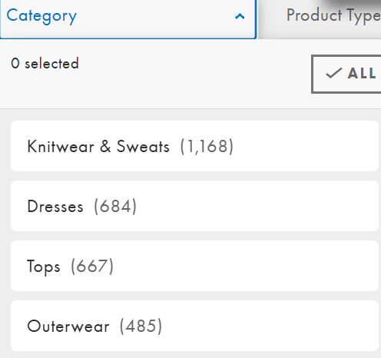
3 | לבדוק שהקטלוג מראה את מלאי הפריט שבוחרים נתונים מסויימים | 1. ללחוץ על קטוגריה מהתפריט 2.לבחור איזשהו פריט 3.לראות שנפתח חלון עם פריטים והכמויות | שיהיה אפשרי לראות את כמות המלאי של אותם פריטים שהלקוח מחפש (ראה נתוני בדיקה לדוגמא) |  |  | עבר
4 | לבדוק מלאי של new in date | 1.לבחור מדינה מסוימת 2.ללחוץ על new in date 3.לראות את כמות המלאי של ה-new in date 4. לשנות מדינה ולבדוק שוב את ה-new in date | שהמלאי יהיה אותו כמות | המלאי לא אותו כמות |  | נכשל
5 | לבדוק האם המלאי של פריט במדינה מסוימת אותו המלאי במדינה שונה | 1.לפתוח פריט מסויים במדינה מסוימת 2. לשנות מדינה 3.לפתוח את אותו פריט שנבחר מקודם 4.לבדוק האם המלאי אותו דבר או השתנה | שהמלאי יהיה אותו כמות | המלאי אכן אותו דבר | גם בשפה. וגם כסף אחר | עבר
6 | בדיקת התראה על פריט שחוזר למלאי | 1.למצוא פריט ש-Out Of Stock 2.במקום שאמור להיות הוספה לעגלה יהיה רשום Notify Me 3. ללחוץ על Notify Me 4.וברגע שהפריט יחזור למלאי יתקבל הודעה | לקבל הודעה למייל או פלאפון שהפריט חזר למלאי |  |  | עבר
בדיקות GUI
7 | לבדוק שהמספרי מלאי נראים ברורים | 1.ללחוץ על פריט 2.לבדוק את מספר המלאי שלו בצד התמונה .3 לראות שהוא בולט ונראה בברור | שהמספר של המלאי יהיה בולט וברור | המספר מלאי אכן בולט וקריא |  | עבר
בדיקת שימושיות
8 | לבדוק שהמלאי בפריט מסויים לא ניתן להוספה/שינוי מעבר למספר הרשום | .1 ללחוץ על פריט כלשהו 2.ללחוץ על המספר של המלאי 3.לנסות לשנות את המספר הרשום | שהמספר מלאי לא יהיה ניתן לשינוי | המספר מלאי אכן לא ניתן לשינוי |  | עבר

